关系图
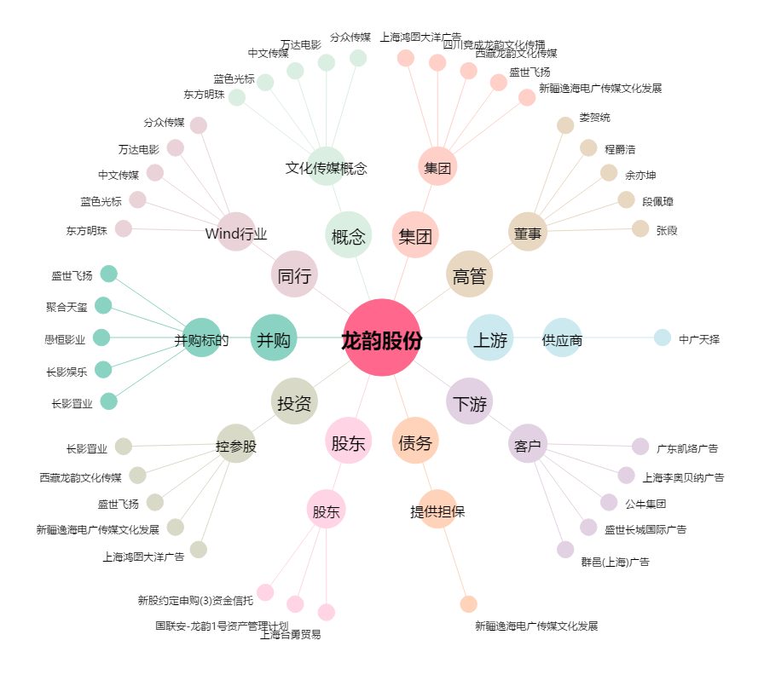
龙韵股份[603729.SH] - 关系概览图

